Hoja 1
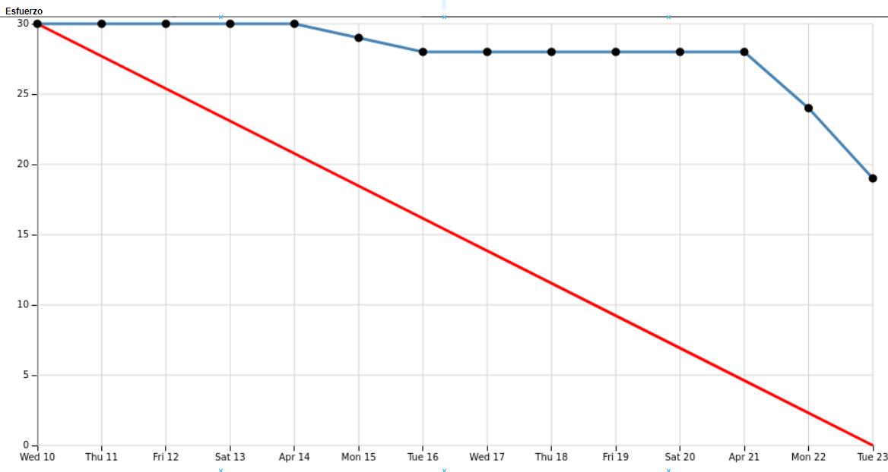
TAREA ID | HISTORIA ID | TAREA | ESFUERZO | RESPONSABLE | PRIORIDAD | ESTADO | SPRINT
1 | A | Configurarión de Frontend | 1 | Frontend | Highest | Completado |  | 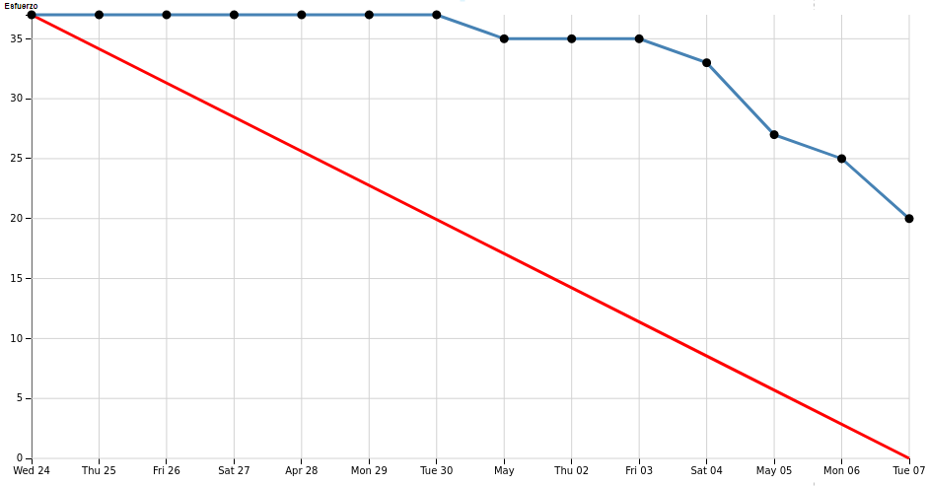 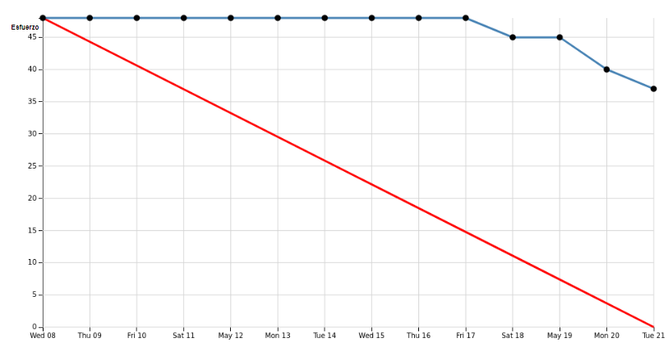
2 | A | Configurar React Router | 1 | Frontend | Highest | Completado | 1
3 | D | Añadir layout de la homepage | 3 | Frontend | High | Completado | 1
4 | E | Hacer esquemas Base de datos | 2 | Backend | High | Completado | 1
5 | E | Importar datos a la base de datos | 1 | Backend | High | Completado | 1
6 | G | Hacer Modelo de navegación | 2 | Product Owner | Medium | Completado | 1
7 | E | Configurar Backend( Express.js y Node ) | 1 | Backend | Highest | Completado | 1
8 | C | Configuración de Jest ( Pruebas ) | 2 | Pruebas | High | Completado | 1
9 | D | Hacer responsive LandingPage | 2 | Frontend | High | Completado | 1
10 | G | Hacer Modelo de contenido y de usuario | 3 | Product Owner | High | Completado | 1
11 | C | Hacer pruebas de los controllers | 3 | Pruebas | High | Completado | 1
12 | E | Crear controllers de recetas, funcionalidad simple + guardado a favoritos | 3 | Backend | High | Completado | 1
13 | E | Hacer script para convertir unidades de ingredientes al sistema metrico | 1 | Backend | Low | Completado | 1
14 | E | Hacer que haya recetas asociadas a usurios (like y propias) | 4 | Backend | High | Completado | 1
15 | D | Configurar Propiamente la Navbar | 1 | Frontend | Low | Completado | 1
16 | A | Que se vean recetas populares | 3 | Frontend | Highest | Completado | 2
17 | F | Formulario de inicio de sesión | 2 | Frontend | Highest | Completado | 2
18 | E | Pedirle al backend datos de receta y mostrarlos | 4 | Frontend | High | Completado | 2
19 | C | Hacer pruebas de controllers relacionada con fucionalidad simple y guardado a favoritas | 2 | Pruebas | High | Completado | 2
20 | E | Buscar recetas por ingrediente | 3 | Backend | Highest | Completado | 2
21 | F | Formulario registrar | 2 | Frontend | Highest | Completado | 2
22 | A | Pop up de receta | 3 | Frontend | Highest | Completado | 2
23 | F | Inicio de sesión Backend | 2 | Backend | Medium | Completado | 2
24 | C | Crear pruebas relacionadas con inicio de sesión | 3 | Pruebas | Medium | Completado | 2
25 | E | Hacer usuarios base de datos | 2 | Backend | High | Completado | 2
26 | F | Crear funcionalidad relacionada con iniciar sesión en backend | 3 | Backend | High | Completado | 2
27 | A | crear recetas fronted | 4 | Frontend | Highest | Completado | 3
28 | G | Hacer Modelo de proceso | 3 | Product Owner | Medium | Completado | 3
29 | A,F | Conectar formulario de inicio de sesion con el backend | 4 | Frontend | High | Completado | 3
30 | E | Averiguar acceso a API | 4 | Backend | High | Completado | 3
31 | E | Averiguar API de traducción | 2 | Backend | Low | Completado | 3
32 | A | Guardar Recetas Frontend | 3 | Frontend | High | Completado | 4
33 | E | Implementar restricciones de usuario en backend | 2 | Backend | High | Completado | 4
34 | C | Crear comprobaciones de seguridad | 2 | Pruebas | High | Completado | 4
35 | C | Crear pruebas de funcionalidad | 2 | Pruebas | High | Completado | 4
36 | C | Crear pruebas de seguridad | 1 | Pruebas | High | Completado | 4
37 | C | Crear pruebas de rendimiento | 3 | Pruebas | High | Completado | 4
38 | C | Crear test de coger Recetas por API | 4 | Pruebas | High | Completado | 4
39 | F | Gestión sesiones Backend | 2 | Backend | Medium | Completado | 4
40 | B | Hacer Landing adaptada a móvil | 3 | Frontend | Lowest | Completado | 4
41 | G | Hacer modelo de presentación | 2 | Product Owner | High | Completado | 4
41 | B | Asegurar compatibilidad multiplataforma | 2 | Frontend | Medium | Completado | 4
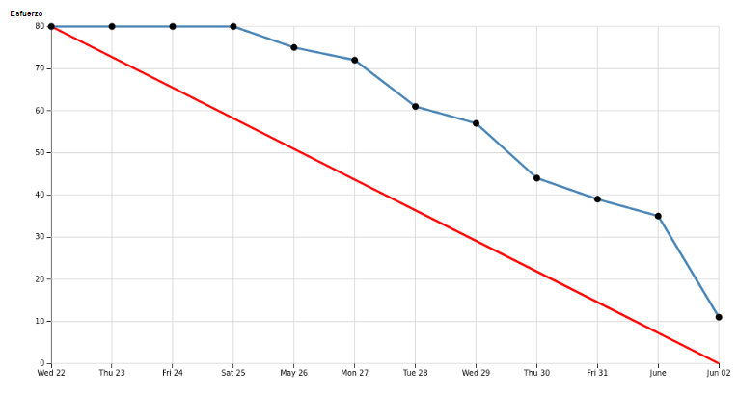
42 | A | Función filtrar recetas | 3 | Frontend | High | Completado | 4
43 | D | Poner X de cerrar tarjetas más grande | 1 | Frontend | Medium | Completado | 4
44 | E | Crear Funcionalidad en el backend de crear recetas | 2 | Backend | Highest | Completado | 4
45 | E | Problemas de no recipes found cuando no se abre en localhost | 2 | Backend | Lowest | No Completado | 4
46 | A | Borrador para guardar recetas en perfil | 5 | Backend/Frontend | Lowest | No Completado | 4
47 | E | Crear la base de datos centralizada y configurtar el acceso | 4 | Backend | Lowest | No Completado | 4

ID | HISTORIA |  | ESTADO
A | La página web debe permitir visualizar, buscar, guardar y publicar recetas |  | 90%
B | La página web debe ser responsive |  | 100%
C | La página web debe ser robusta |  | 100%
D | La página web debe ser agradable para la vista |  | 100%
E | La página web debe tener asociada una base de datos |  | 90%
F | Posibilidad de Iniciar sesión y registrarse en la página web |  | 100%
G | Documentación previa a la página web (modelado) |  | 100%

